상품제안서
[플씨드] 경량폴딩백팩 + 일체형 포켓돗자리(소) 2종 세트 | 상품코드: F25843

 |  |  |  |  |  |  | 02-412-0044 | www.easy1.co.kr
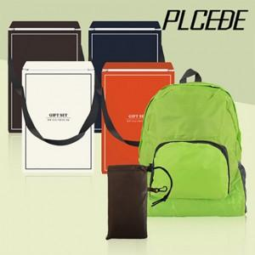

【상세/제작정보】 | <p>▶ SET OPP 포장 + 스티커 부착 포함 금액입니다.</p><p>* 스티커 사이즈 : 가로8cm X 세로3cm</p><p>※ SET OPP 위 스티커 부착</p><p>​▶ 실크인쇄</p><p>150개 미만 : 40,000원</p><p>150개 이상 : 개당 400원</p><p>* 인쇄사이즈 : 8cm X 2cm</p><p>※ 백팩이나 돗자리(포켓) 둘 중 한 곳 인쇄 기준입니다.</p><p>※ 인쇄 후 벌크로 출고 / OPP 재포장시 개당 200원</p><p>​▶ 전사인쇄</p><p>&lt;돗자리(포켓)&gt;</p><p>150개 미만 : 통합 55,000원</p><p>150개 이상 : 개당 500원</p><p>* 기본 인쇄사이즈 : 5cm X 5cm</p><p>※ 인쇄 사이즈 커질 시 인쇄 금액 추가됩니다.(별도문의)</p><p>&lt;백팩&gt;</p><p>150개 미만 : 통합 90,000원</p><p>150개 이상 : 개당 800원</p><p>* 기본 인쇄사이즈 : 5cm X 5cm</p><p>※ 인쇄 사이즈 커질 시 인쇄 금액 추가됩니다.(별도문의)</p><p>▶ 옵션</p><p>* 종이케이스 : 600원 / 패키지 4호로 출고</p><p>* 선물 포장 : 무늬(1~16번) 350원 / 크라프트지(17번) 500원</p><p>※ 선물 포장은 종이 케이스 추가시 구매 가능합니다.</p><p>※ 종이케이스 추가 시 부피로 인해 택배비 변경</p><p>- CJ 대한통운 : 1BOX 당 입수량 30개 / 1BOX 당 6,000원</p><p>- 대신택배 : 1BOX 당 입수량 80개 / 1BOX 당 15,000원​&nbsp;</p><p>&nbsp;</p><p>&nbsp;</p>

【인쇄/포장옵션】 | 실크, 풀칼라 / OPP(비닐)

【공급단가】 | 수량 | 100~ | 300~ | 500~ | 1,000~ | 3,000~
*VAT별도 | 단가 | 5,750원 | 5,650원 | 5,520원 | 5,380원 | 5,290원

【상품 URL】 | https://dev.easy1.co.kr:443/src/goods_detail.php?gdno=25843

